LICITACIÓ
ANNEX II
Model de presentació d'ofertes (LICITACIÓ)

1.- TERME VARIABLE |  |  |  |  |  |  |  |  |  |  |  |  |  | Preu Q4-25 | 33.62 | €/MW
 |  |  |  |  |  |  |  |  |  |  |  |  |  | Cobertura | 40.00%
 |  |  | PREU FIX |  |  |  |  |  | TOTAL ANUAL |  |  |  |  | Licitació | 56.033333333 | €/MW
consum anual* |  |  | Preu unitari |  | import |  |  |  |  |  | Actuales | Incremento | Licitación |  | 0.056 | €/kW
TNC | 1,175,527.17 | kWh | 0.056000 | €/kWh | 65,829.52 € |  |  |  | 65,829.52 € | TNC | 0.0655 | -14.5% | 0.056
Taller | 252,237.10 | kWh | 0.056000 | €/kWh | 14,125.28 € |  |  |  | 14,125.28 € | Taller | 0.0655 |  | 0.056
 | 1,427,764.27 | kWh | 0.056000 | €/kWh | 79,954.80 € |  |  |  | 79,954.80 €

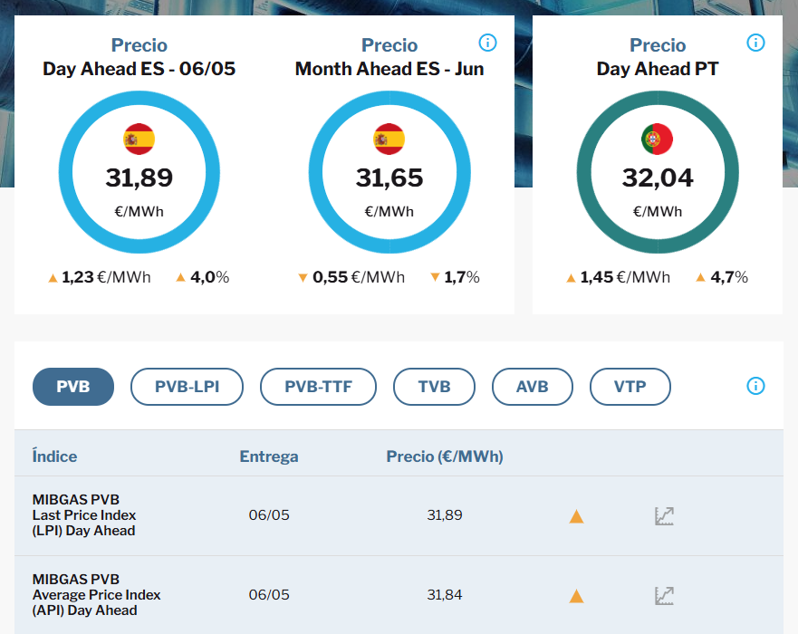
PREU MIG ANUAL RESULTANT DEL TERME FIX |  |  |  |  |  | 5.6000 | c€/kWh | 56.0000 | €/MWh

2.- TERME FIX
 |  |  |  |  |  |  | TERME FIX
 |  |  |  | Tarifa | Qd contractada |  | preu unitari |  | TOTAL ANUAL
 |  |  | TNC |  | 10,000 | kWh | 3.63 | €/dia | 1,326.49 €
 |  |  | Taller |  | 10,000 | kWh | 0.93 | €/dia | 339.37 €
 |  |  |  |  |  |  |  |  | 1,665.85 €

3.- IMPOST ESPECIAL HIDROCARBURS |  |  |  |  |  | 28.745 | 344.94

 |  |  |  | consum base (kWh)* |  |  | impost |  | TOTAL ANUAL
 |  |  |  | 1,427,764.27 |  |  | 0.002340 | €/kWh | 3,340.97 €

4.- LLOGUER DE EQUIP DE MESURA

 |  |  |  |  | preu de lloguer |  | període |  | TOTAL ANUAL
 |  |  |  | TNC | 42.50 | €/mes | 12 | mesos | 510.00 €
 |  |  |  | Taller | 18.53 | €/mes | 12 | mesos | 222.36 €
 |  |  |  |  |  |  |  |  | 732.36 €

 |  | OFERTA IMPORT TOTAL ANUAL abans IVA |  |  |  |  |  |  | 85,693.98 €

